Blad1
 | Verkoopcijfers Toetoet Scooters |  |  |  |  |  | eerste helft 2024 |  |  |  | Totalen eerste helft 2024
 |  |  |  |  |  | Kwartaal 1 |  |  | Kwartaal 2 |  | Kwartaal 1+2
 | Omschrijving | Verkoopprijs p\s (zonder korting) | Verkoopprijs p\s (met korting) | Korting | Aantal verkocht | Omzet (met korting) | Korting | Aantal verkocht | Omzet (met korting) | Korting | Aantal Verkocht | Omzet (met korting) | Korting
 | Senzo Urban Zwart | € 5.00 | € 899.00 | € -894.00 | 3 | € 2,697.00 | € -2,682.00 | 6 | € 5,394.00 | € -5,364.00 | 9 | € 8,091.00 | € 2,712.00
 | Senzo Rivalux Spec. Edition | € 1,249.00 | € 929.00 | € 320.00 | 4 | € 3,716.00 | € 1,280.00 | 2 | € 1,858.00 | € 640.00 | 6 | € 5,574.00 | € 3,138.00
 | Senzo Prestige Grijs | € 1,899.00 | € 1,349.00 | € 550.00 | 1 | € 1,349.00 | € 550.00 | 22 | € 29,678.00 | € 12,100.00 | 23 | € 31,027.00 | € 30,228.00
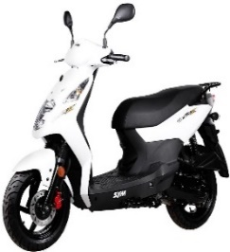 | Sym Orbit 3 Wit | € 1,848.00 | € 1,848.00 | € 0.00 | 15 | € 27,720.00 | € 0.00 | 20 | € 36,960.00 | € 0.00 | 35 | € 64,680.00 | € 36,960.00
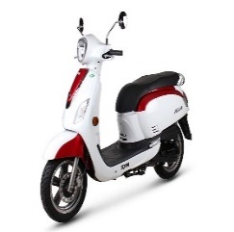 | Sym Fiddie 3 Rood-Wit | € 2,298.00 | € 2,298.00 | € 0.00 | 7 | € 16,086.00 | € 0.00 | 6 | € 13,788.00 | € 0.00 | 13 | € 29,874.00 | € 13,788.00
 | Piaggo Liberty Zilver | € 2,609.00 | € 2,509.00 | € 100.00 | 13 | € 32,617.00 | € 1,300.00 | 14 | € 35,126.00 | € 1,400.00 | 27 | € 67,743.00 | € 36,426.00
 |  |  |  | € 76.00 | € 43.00 | € 84,185.00 | € 448.00 | € 70.00 | € 122,804.00 | € 8,776.00 | € 113.00 | € 206,989.00 | € 123,252.00

